상품제안서
모던 스퀘어 파우치 | 상품코드: S37592

 |  |  |  |  |  |  | 02-713-8555 | www.synergygift.co.kr
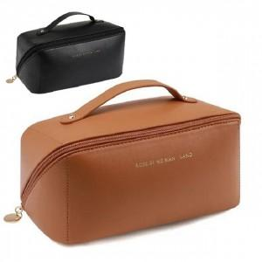

【상세/제작정보】

【인쇄/포장옵션】 | 스티커 / OPP(비닐)

【공급단가】 | 수량 | 100~ | 300~ | 500~ | 1,000~ | 3,000~
*VAT별도 | 브라운 | 2,280원 | 2,230원 | 2,160원 | 2,050원 | 2,020원
 | 블랙 | 2,500원 | 2,450원 | 2,370원 | 2,250원 | 2,210원

【상품 URL】 | https://www.synergygift.co.kr:443/src/goods_detail.php?gdno=37592

